大交通
11.28 | 27日的上会费算到了诺和活动内，27日提前抵达，28日开始是本活动的出差 | 11.29 | 25年12306查不到去年记录，有以前的车次截图以及已开发票截图证明
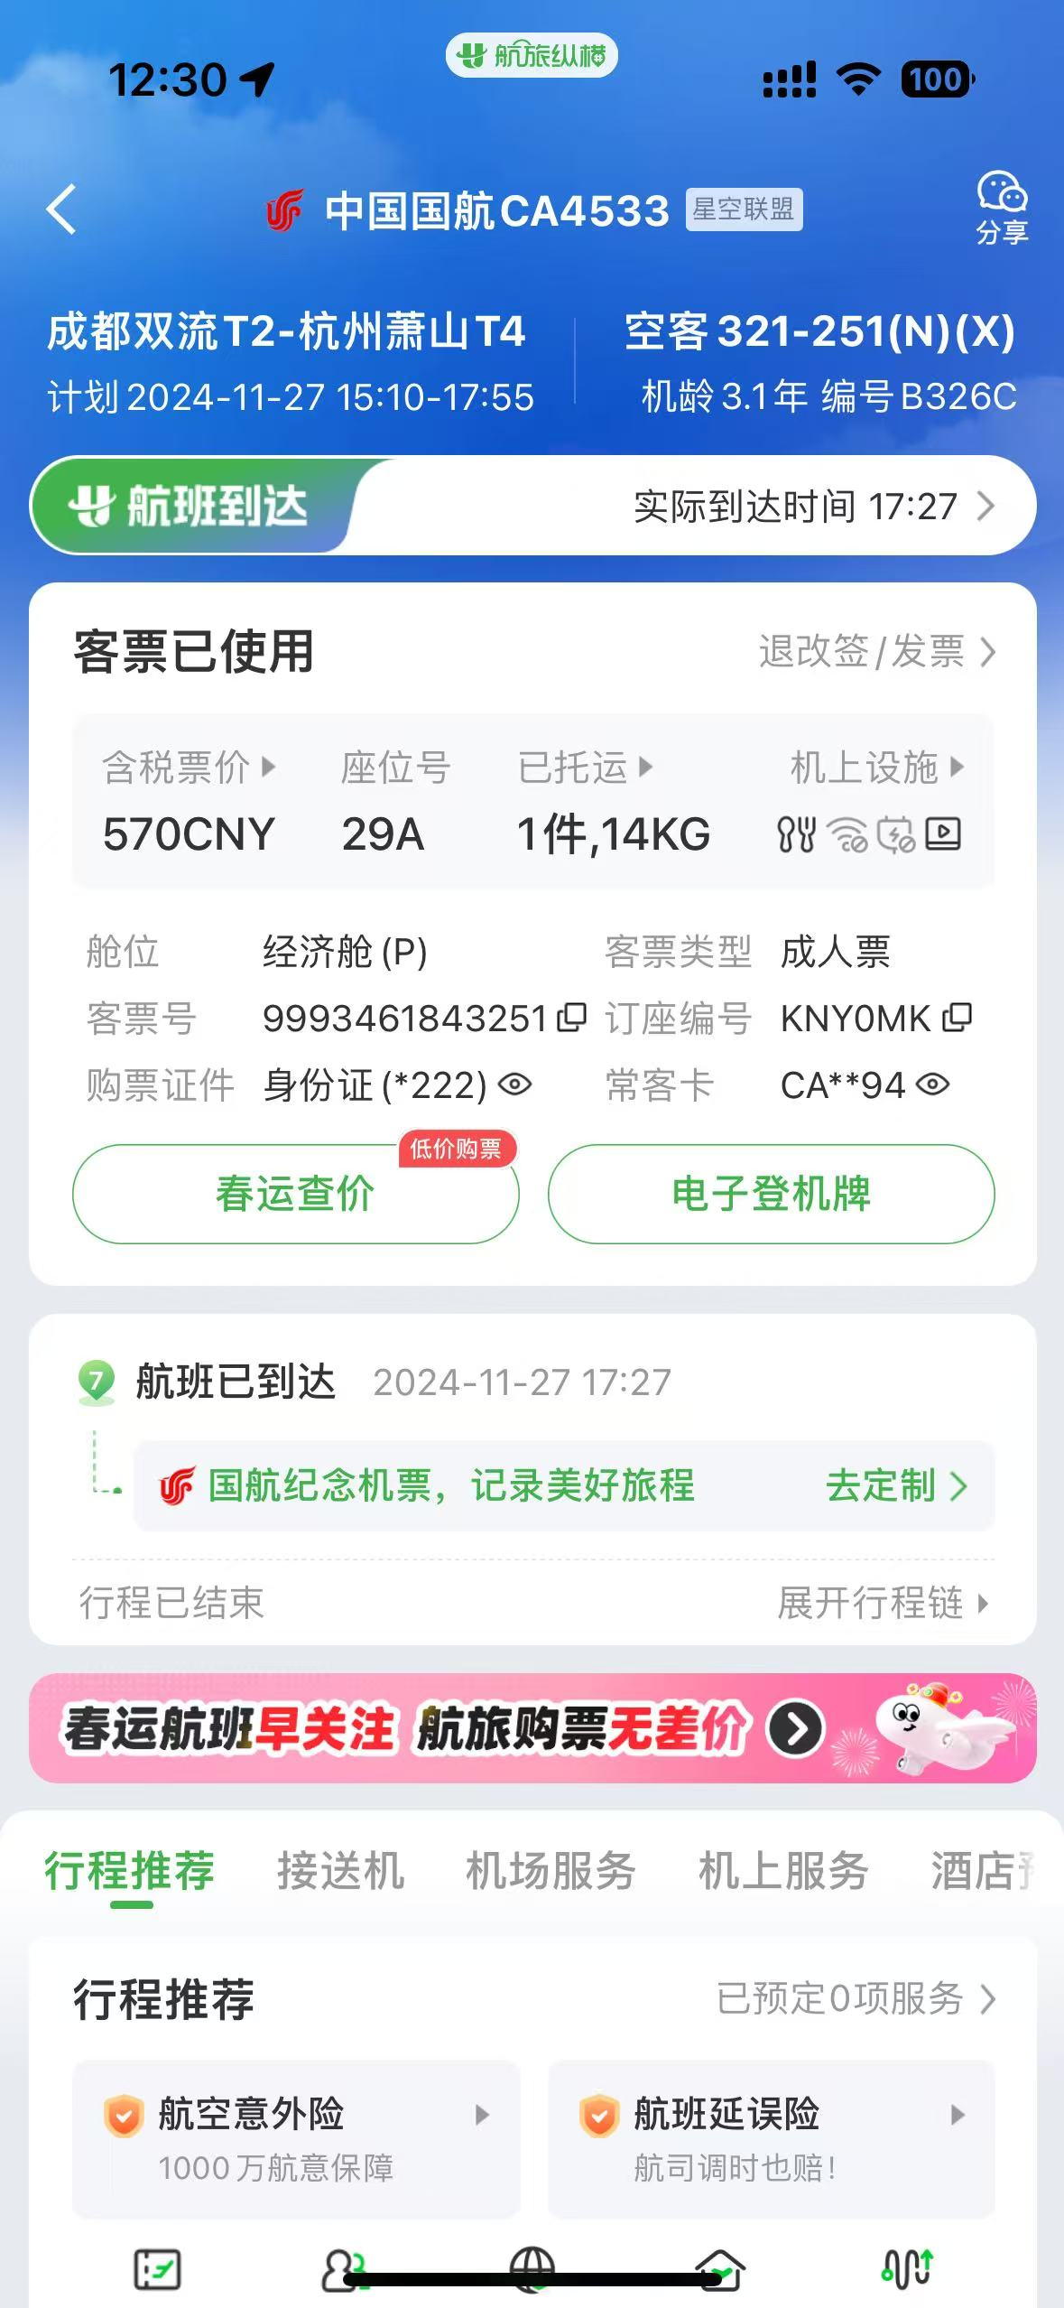
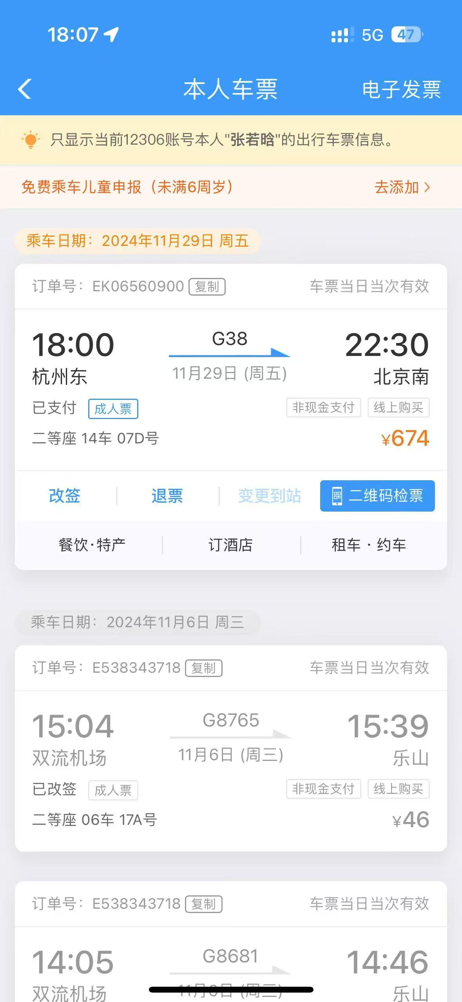
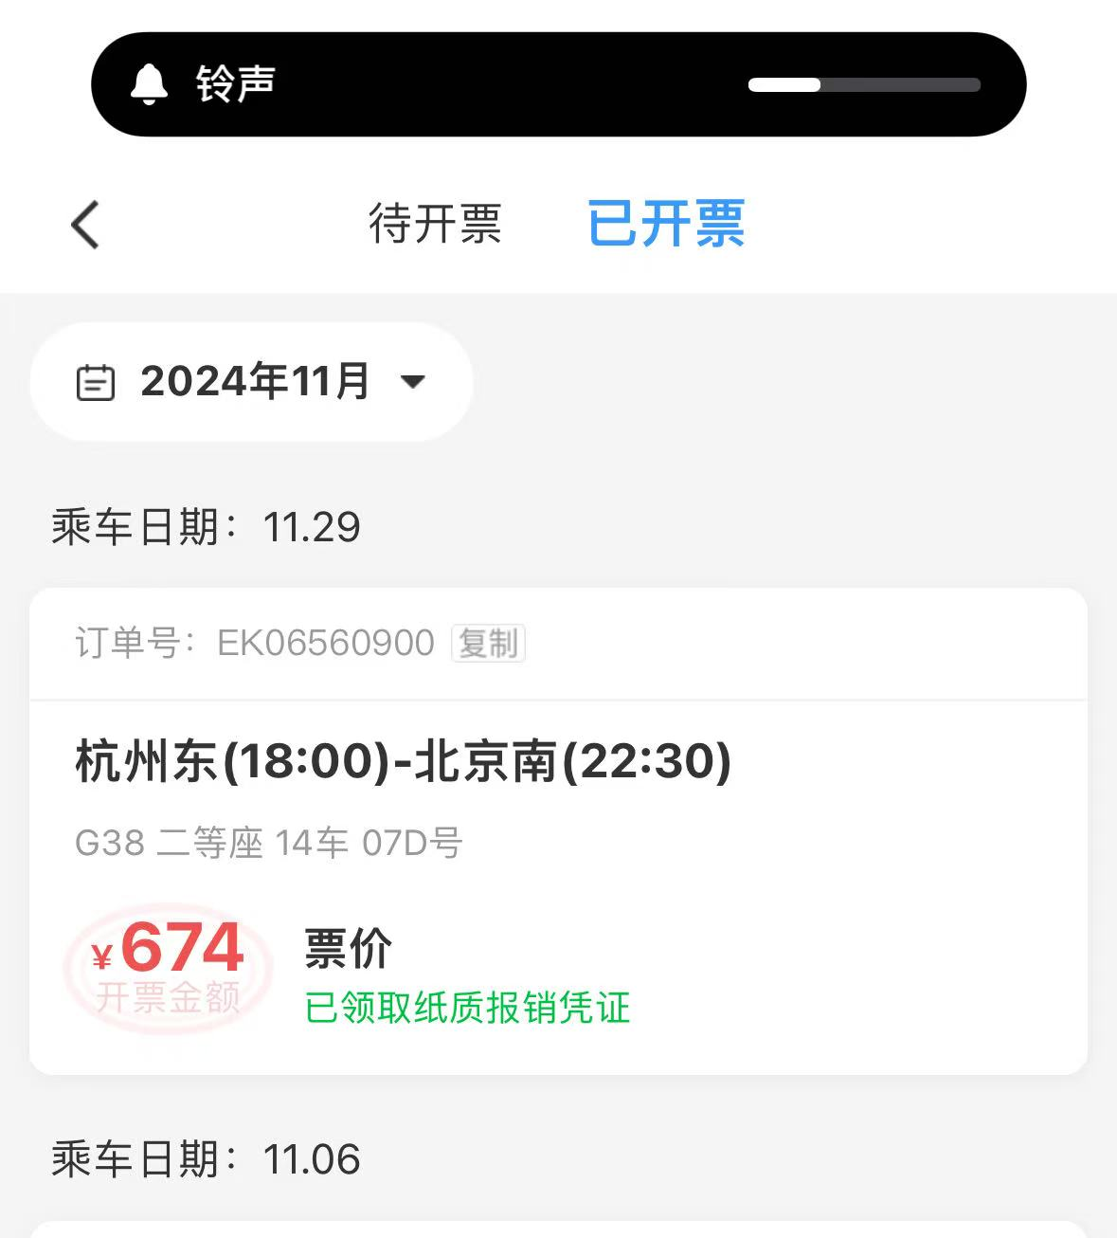

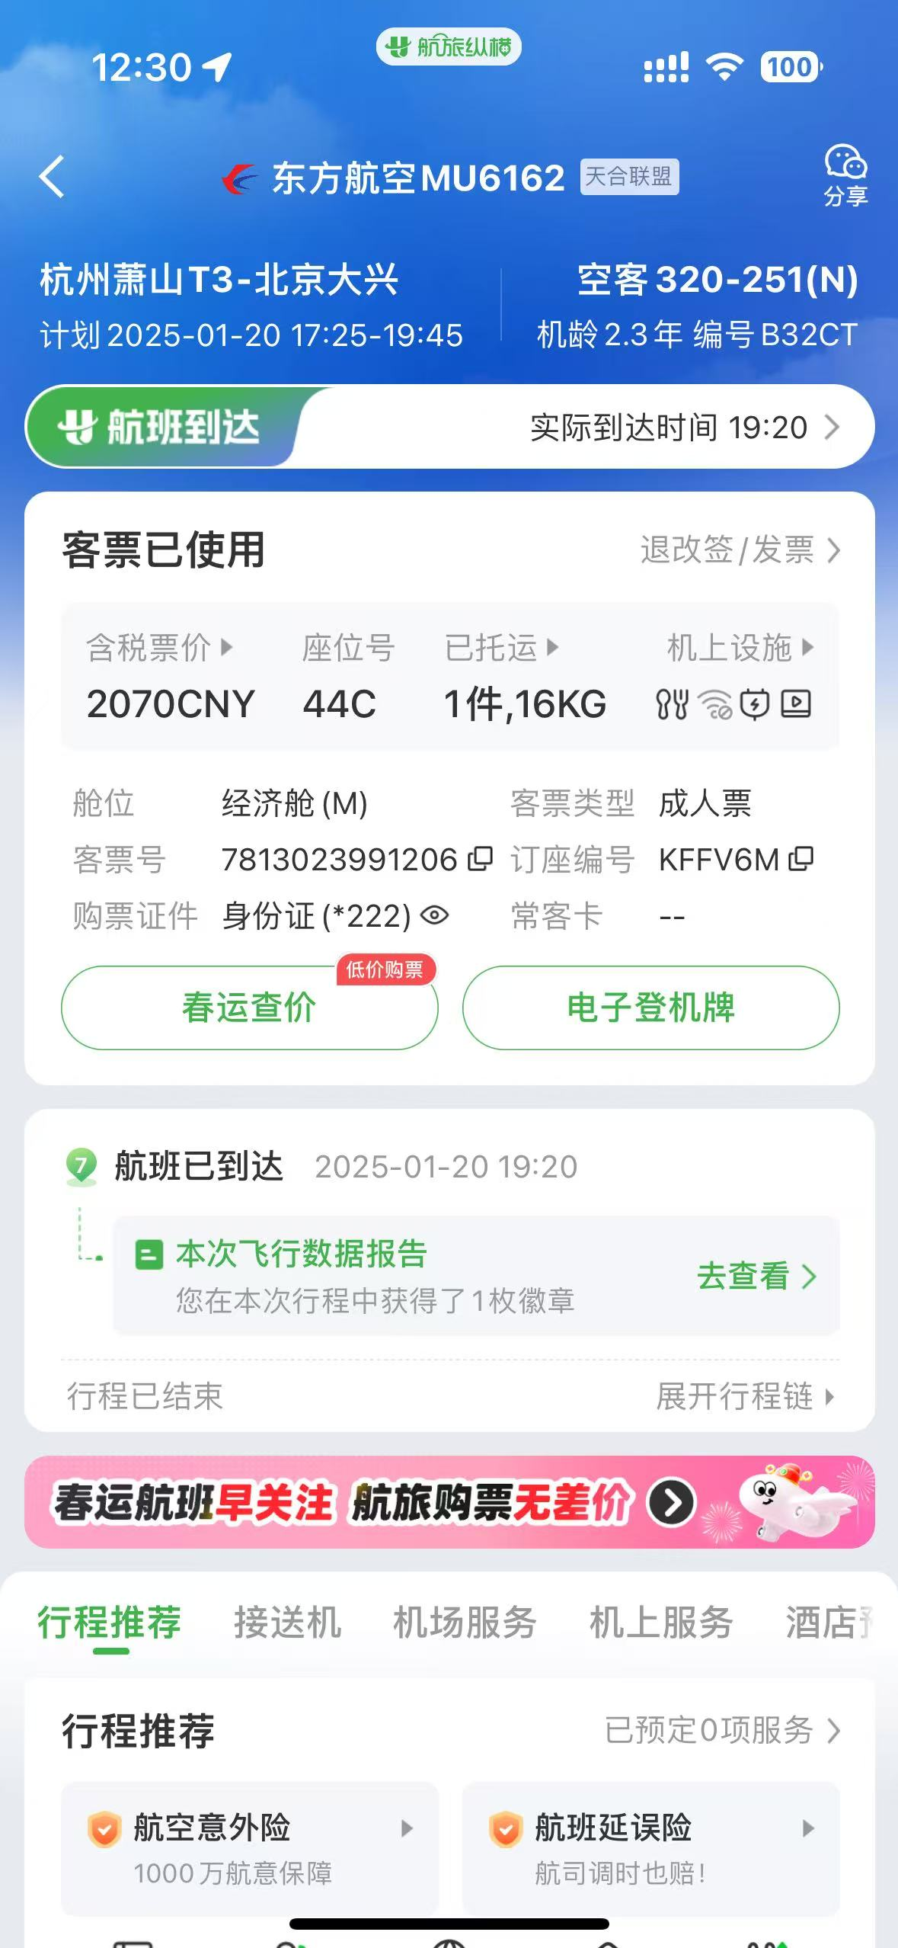
1.12 |  | 1.20
